상품제안서
용맹 거북 부부 수저세트 우단 케이스 | 상품코드: F27944

 |  |  |  |  |  |  | 02-412-0044 | www.easy1.co.kr
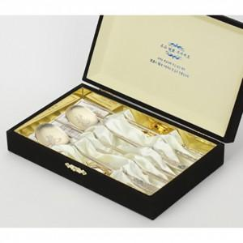

【상세/제작정보】

【인쇄/포장옵션】 | 레이저 / 포장불가능

【공급단가】 | 수량 | 25~ | 75~ | 150~ | 225~ | 300~
*VAT별도 | 단가 | 26,340원 | 25,900원 | 25,240원 | 24,800원 | 24,140원

【상품 URL】 | https://dev.easy1.co.kr:443/src/goods_detail.php?gdno=27944

